상품제안서
N트래블 다용도 접이식 쇼핑카트(대형) | 상품코드: F30897

 |  |  |  |  |  |  | 02-412-0044 | www.easy1.co.kr
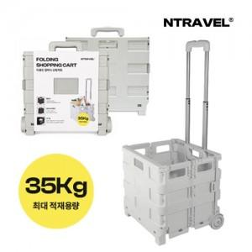

【상세/제작정보】 | 케이스없음 선물포장불가 운임비 1박스(6개) 6400원

【인쇄/포장옵션】 | 풀칼라 / 포장불가능

【공급단가】 | 수량 | 50~ | 100~ | 300~ | 500~ | 1,000~
*VAT별도 | 단가 | 17,250원 | 16,970원 | 16,560원 | 16,140원 | 15,870원

【상품 URL】 | https://dev.easy1.co.kr:443/src/goods_detail.php?gdno=30897

